상품제안서
솔리드 C형 장바구니 | 상품코드: S16684

 |  |  |  |  |  |  | 02-713-8555 | www.synergygift.co.kr
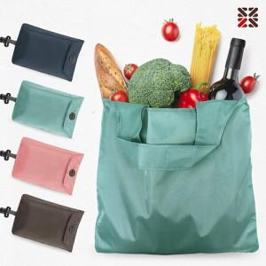

【상세/제작정보】 | <p><span style="font-size: 14pt;">※실크인쇄는 포켓인쇄 기준입니다.</span></p><p><span style="font-size: 14pt;">※펼쳤을때 본품에 인쇄는 별도 문의 바랍니다.</span></p><p><span style="font-size: 14pt;"></span><span style="font-size: 18.6667px;">※배송비 별도 발생 됩니다.(박스당 4,500</span><span style="font-size: 14pt;">​원 부가세별도)</span></p>

【인쇄/포장옵션】 | 실크 / OPP(비닐)

【공급단가】 | 수량 | 100~ | 300~ | 1,000~ | 3,000~ | 10,000~
*VAT별도 | 단가 | 2,470원 | 2,360원 | 2,240원 | 2,200원 | 2,130원

【상품 URL】 | https://www.synergygift.co.kr:443/src/goods_detail.php?gdno=14244

